关系图
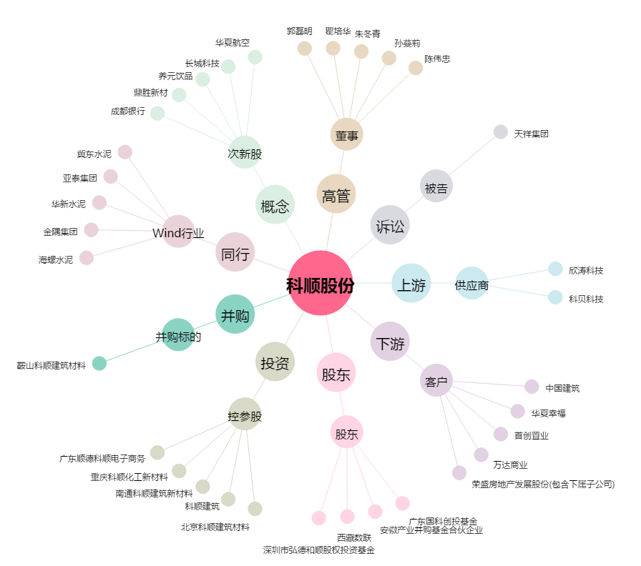
科顺股份[300737.SZ] - 关系概览图

